상품제안서
[ELLE] 엘르 로즈세면1P+골프 스포츠양말2P 세트 | 상품코드: S07978

 |  |  |  |  |  |  | 02-713-8555 | www.synergygift.co.kr
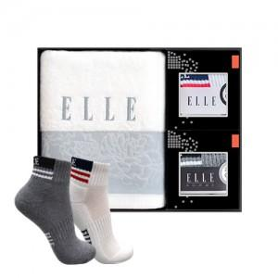

【상세/제작정보】 | .

【인쇄/포장옵션】 | 실크, 자수 / 포장지포장

【공급단가】 | 수량 | 30~ | 50~ | 100~ | 500~ | 1,000~
*VAT별도 | 단가 | 14,170원 | 13,650원 | 13,120원 | 12,600원 | 12,280원

【상품 URL】 | https://www.synergygift.co.kr:443/src/goods_detail.php?gdno=973

